Contact
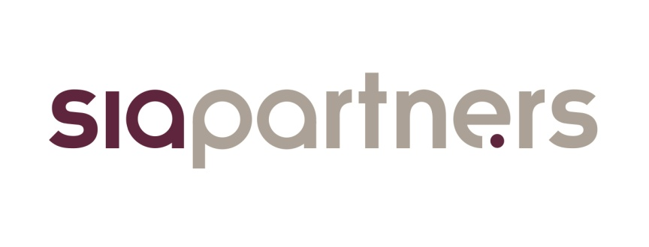

 | L'observatoire du biométhane, baromètre de la filière en France
 | Lancé en mars 2016 par le cabinet de conseil Sia Partners en partenariat avec France Biométhane, l'observatoire du biométhane se positionne comme le guide de référence de la filière en France. Il a pour but de décrire et de mesurer l'évolution de la filière au travers d'indicateurs pédagogiques et fiables.

 | Présentation Sia Partners
 | Sia Partners (http://www.sia-partners.com/) est devenu en moins de 20 ans le leader des cabinets de conseil français indépendants. Cofondé en 1999 par Matthieu Courtecuisse, Sia Partners compte plus de 1000 consultants pour un chiffre d'affaires de 182 millions d'euros en 2017. Le Groupe dispose de 20 bureaux dans quinze pays; les Etats-Unis représentant le deuxième marché. Sia Partners est reconnu pour son expertise pointue dans l'énergie, les banques, l'assurance, les télécoms et le transport.

 | Contact
 | Charlotte de Lorgeril Associate Partner Energy, Utilities & Environment charlotte.delorgeril@sia-partners.com +33 6 24 73 18 34

 | Antoine Fontaine Consultant Energy, Utilities & Environment antoine.fontaine@sia-partners.com +33 6 48 39 82 57

Graphique
 | Secteurs chimie-raffinage-pétrochimie | Secteurs alimentation animale | Secteurs services à l’environnement | Trois secteurs précédents | Autres secteurs
2020 - Hors complément de surfaces | 0 | 0 | 1
2020 - Avec complément de surfaces | 2 | 6 | 1
2050 - Avec complément de surfaces |  |  |  | 19 | 4
Concentrée autour des secteurs chimie-raffinage-pétrochimie, alimentation animale et services de l’environnement, la filière biométhane issu des microlagues possède un potentiel dès 2020 estimé entre 1 et 9 TWh/an. Ce potentiel pourrait atteindre 23 TWh/an d’ici 2050.
Perspectives de production issue de microalgues (3ème génération) en France
TWh/an
Source : analyse Sia Partners d'après ADEME et GRDF
Mise à jour mars 2016

